同意書
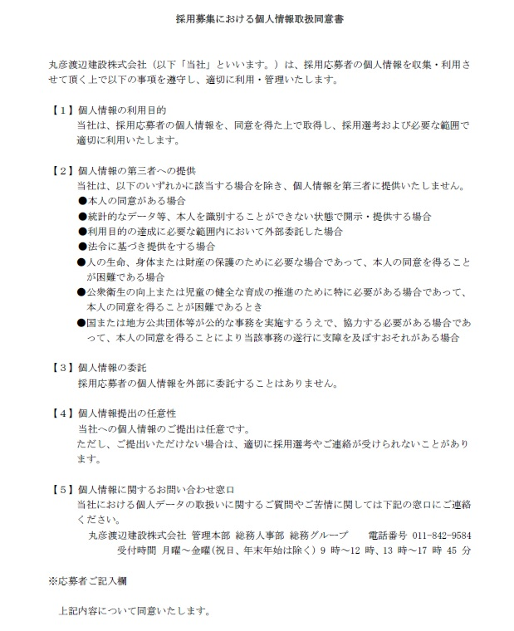

年 | 月 | 日 | 氏名

履歴書
写真をはる位置
写真をはる必要が
ある場合
1．縦 36～40mm
横 24～30mm
2.本人単身胸から上
3.裏面のりづけ
履 歴 書 |  |  |  |  |  | 学生時代力を入れたこと
 |  |  | 年 月 日現在

ふりがな

氏 名

年 月 日生 （満 歳） |  |  |  | ※性別

ふりがな |  |  |  |  | 電話 | 得意科目・研究課題

現住所 | 〒 |  |  |  | E-mail

 |  |  |  |  |  | 趣味・特技
ふりがな |  |  |  |  | 電話

連絡先 | 〒 |  | (帰省先など) |  | E-mail

 |  |  |  |  |  | 志望動機

年 | 月 | 学 歴 ・ 職 歴 （各別にまとめて書く）

 |  |  |  |  |  | 企業選びを行ううえで大事にしていることと、その理由について

年 | 月 | 資 格 ・ 免 許
 |  |  |  |  |  | 当社に入社して5年後、10年後はそれぞれどのような人になり、どのように働いていたいか

 |  |  |  |  |  | 本人希望記入欄（その他特記事項）

志望職種

※「性別」欄：記載は任意です。未記載とすることも可能です。

